Hoja1
CLASIFICACIÓN DE FUNCIONES

FUNCIONES | FORMA | GRAFICA | DOMINIO Y RANGO | CARACTERÍSTICA

FUNCIÓN LINEAL | f(x)=y=mx+b Ax+By+C=0 y-y1-m(x-x1) m=pendiente | 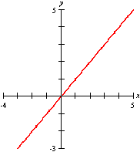 | Dominio y el rango de la función lineal son todos los reales | * Si m<0, la recta desciende * Si m >0, la recta sube de izquierda a derecha * Si m=0, la recta es horizontal * m no existe si es una recta vertical * La intersección en y es el punto (0, b)

$$m=\frac{y_{2}−y_{1}}{x_{2}−x_{1}}$$

FUNCIÓN CONSTANTE | f(x)=y=k | 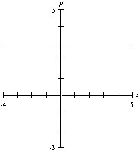 | Dominio son todos los reales El rango es k | toma el mismo valor para cualquier valor de la variable

FUNCIÓN CUADRÁTICA | f(x)=y=ax2+bx+c; a≠0 | 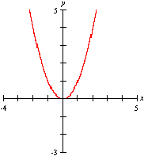 | El dominio de la función cuadrática son todos los reales | * La gráfica es una parábola * Si A>0, la parábola abre hacia arriba. * Si A <0, la parábola abre hacia abajo. * El vértice es (b/2a; f(b/2a)) * Corta al eje y en el punto (0,c)

CLASIFICACIÓN DE FUNCIONES

FUNCIONES | FORMA | GRAFICA | DOMINIO Y RANGO | CARACTERÍSTICA

FUNCIÓN CÚBICA | f(x)=y=ax3+bx2+cx+d; a≠0 | 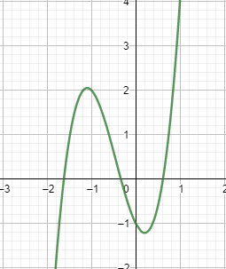 | El dominio y el rango de la función cúbica son todos los reales | Cortan al eje X en uno, dos o tres puntos, según el número de raíces reales de ax3 + bx2 + cx + d .

FUNCIÓN RACIONAL |  | 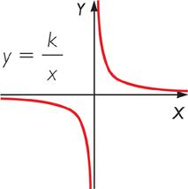 | Dominio: Todos los reales que hacen a q(x) diferente de cero. Es de anotar que además depende de la forma que tenga p(x) Rango: todos los reales | La función depende de las características que tenga p(x) y q(x); q(x) es diferente de cero
f(x)$=\frac{p(x)}{q(x)}$ , q(x)≠0

FUNCIONES | FORMA | GRAFICA | DOMINIO Y RANGO | CARACTERÍSTICA

$f\left(x\right)= p(x$) si x$≤0$
q(x) si x$≥0$
FUNCIÓN POR TRAMOS |  |  | Tanto el dominio como el rango dependen de la función en cada tramo y de las restricciones de x. | La característica de esta función depende de las de cada tramo

FUNCIÓN DE VALOR ABSOLUTO |  |  | Dominio: Todos los reales Rango: Los reales positivos | La función de valor absoluto tiene por ecuación f(x) = |x|, y siempre representa distancias; por lo tanto, siempre será positiva o nula.
y=f(x)=$\left|g(x)\right|$

FUNCIÓN EXPONENCIAL |  | 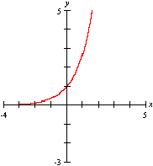 | Dominio: Todos los reales Rango: Los reales positivos | * tiene un punto de corte en el eje y en el punto (0,1); no hay intersección en el eje x. * Si b>1, la gráfica asciende de izquierda a derecha * 0<b<1, la gráfica desciende de izquierda a derecha. Si b<1, la gráfica se acerca al eje x conforme x se vuelve más y más negativa.

f(x) =${ b}^{x}$

CLASIFICACIÓN DE FUNCIONES

FUNCIONES | FORMA | GRAFICA | DOMINIO Y RANGO | CARACTERÍSTICA
FUNCIÓN LOGARITMICA |  | 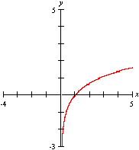 | Dado que la función exponencial es la inversa de la función logarítmica, el rango de la función logarítmica es el dominio de la función exponencial, que es el conjunto de todos los números reales | * b>0, la gráfica asciende de izquierda a derecha. * 0<b<1, la gráfica desciende de izquierda a derecha, conforme x se acerca a 0. * El logaritmo de 1 es cero; lo que indica que el punto que corta el eje x es (1,0)

$$f\left(x\right)=\log_{b}{p(x)}$$

FUNCIÓN RADICAL |  | 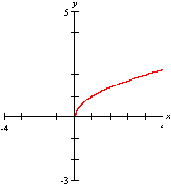 | Dominio y rango: Todos los reales que hacen que q(x)≥0, si n es par Todos los reales si n es impar | Estas funciones por lo general son monótonas. Las funciones radicales no son simétricas. Cuando el índice de la raíz es impar, el dominio son todos los reales.

$$f\left(x\right)=\sqrt[n]{q(x)}$$

$$y=senx$$
y$=cosx$
y=tanx
y=cotx
FUNCIONES TRANSCENDENTES |  | 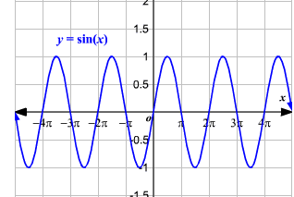 | Se dede analizar dominio y rango en forma independiente para cada caso: | Las relaciones trigonométricas también pueden ser consideradas como funciones de una variable que es la medida de un ángulo. Esta medida de ángulo puede ser dada en grados o radianes. Aquí, usaremos radianes. 0 ≤ θ < 2 π

Hoja2
1 | 0.5
2 | 0.25
3 | 0.125
4 | 0.0625
5 | 0.03125
6 | 0.015625
7 | 0.0078125

